faktura
RAČUN |  |  |  |  |  |  |  |  | obrazac: R-2
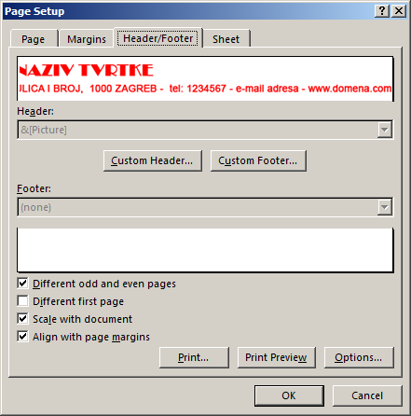
Broj računa: |  |  | 1 |  |  | TO Malezija

Datum izdavanja: |  |  | 2010-11-01 |  |  | #REF!

Mjesto izdavanja: |  |  | Amerika |  |  | #REF!

Rok plaćanja: |  |  | 2010-11-15 |  |  | OIB: | #REF!

Način plaćanja: |  |  | virman

Račun uplatiti sa pozivom na broj:

Osnova:

rb | šifra | naziv artikla |  |  | j.m. | kol | cijena | vrijednost
1

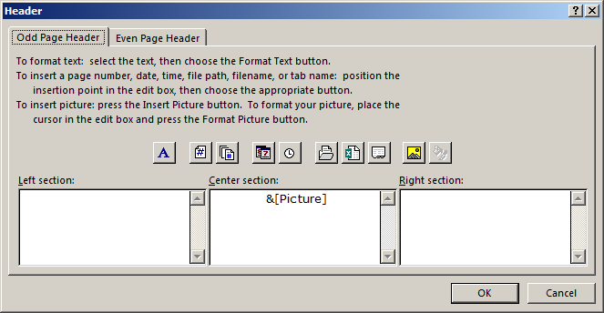

 |  |  |  |  |  |  |  |  |  | autor:Ivan Cindrić www.ic.ims.hr

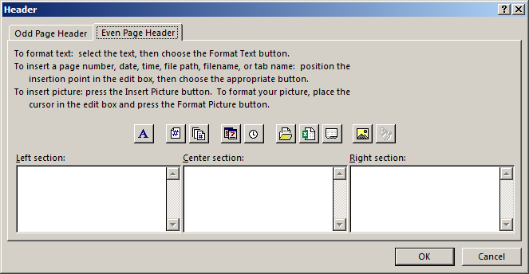

 |  |  |  |  |  | Ukupna vrijednost |  | - kn
 |  |  |  |  |  | Popust | 0% | - kn
 |  |  |  |  |  | Ukupna vrijednost - popust |  | - kn
 |  |  |  |  |  | PDV | 23% | - kn
 |  |  |  |  |  | Iznos za platiti |  | - kn
 |  |  |  | M.P.

 |  |  |  |  |  |  |  |  |  | autor Ivan Cindrić www.ic.ims.hr

